Sheet1
 | 步骤 | 说明 | 数据来源 | 截图 | 备注 | 疑问 | Lorenz | Lechler IT | 业务提供
1 | 导出Pur list | excel格式 | EXCEL
2 | 将pur list拷贝到rpa公共盘 | 在rpa公共文件夹单独新建pur list文件夹；pur list每天更新一份；表格内新增的内容用黄色标识 | EXCEL
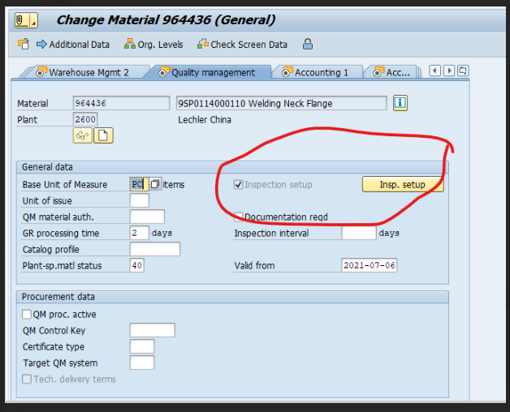
3 | 从pur list中识别近14天的来料material， | 以当天时间，按conf.date顺序排序计算 | EXCEL
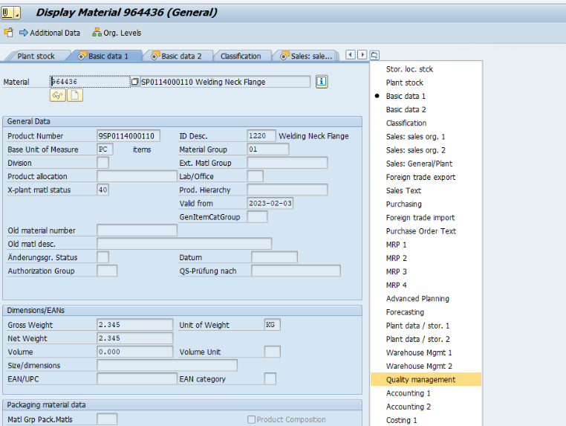
4 | 以MM03中quality management中，inspection setup勾选状态为范围，进行比对，比对成功的按下述步骤进行操作
5 | 导出po+material+desc ZH.EN,已text格式存档进子文件夹 | 在rpa公共文件夹新建文件夹，命名规则：年月（以扫描时间），建立子文件夹，命名规则Po+material+desc ZH； text命名规则：material | EXCEL | 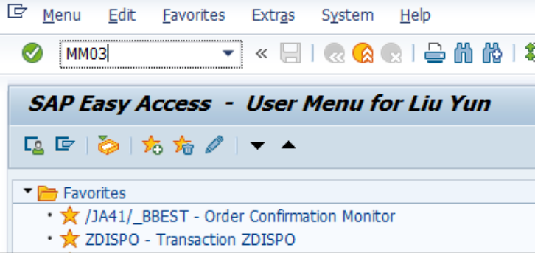
6 | 登录sap-Lep productive system |  | sap
7 | 登录Display Material |  | sap
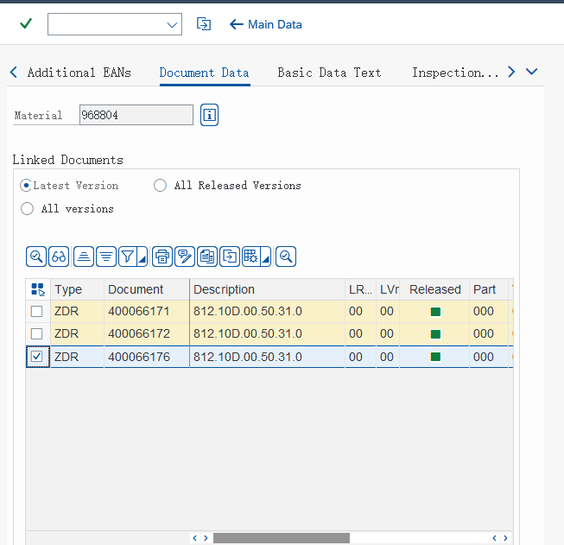
8 | 输入material，下载图纸和采购订单描述，以968804为例 |  | sap
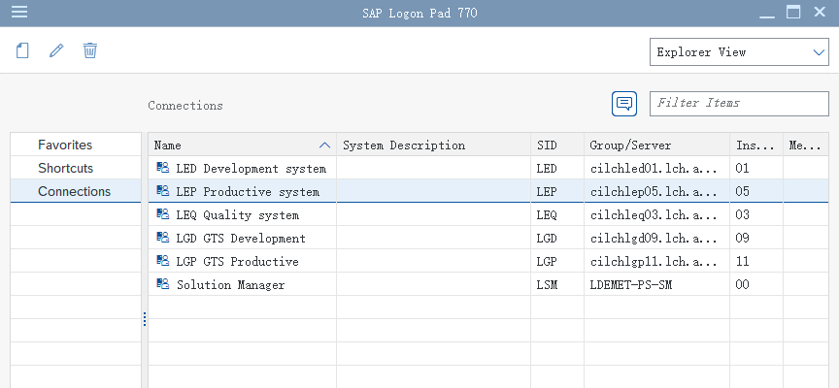
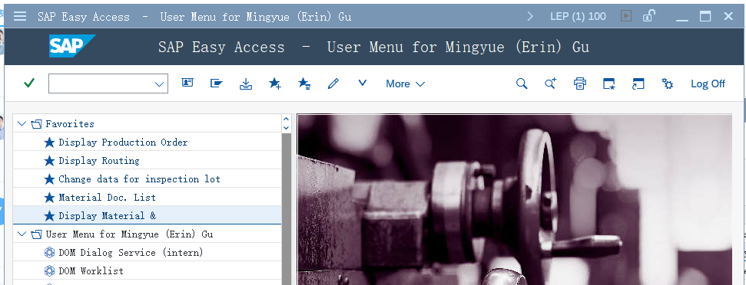
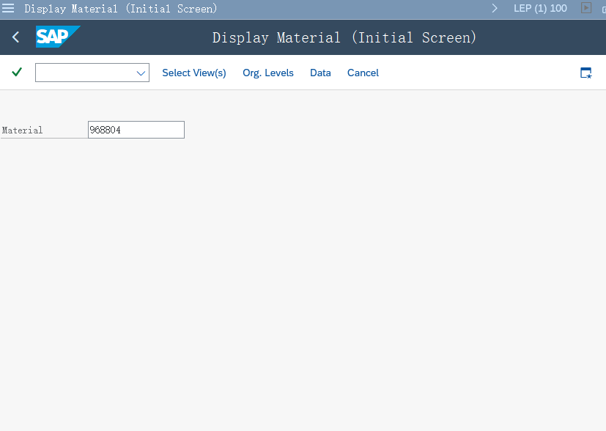
9 | 需下载图纸：条件latest version中的'ZDR；版本00；下图有三份00版图纸；均需下载；存入子文件夹 | 条件：latest version 下载图纸类型：ZDR status text：released； 版本号：LVR列 下载的图纸以PDF格式， 命名规则：Material+版本+Product Number； | sap
10 | 下载pruchase order text，合并到序号5的text中 | 订单描述中的各种语言均下载 下载后分行排序：chinese-customer reserve-english-german | sap
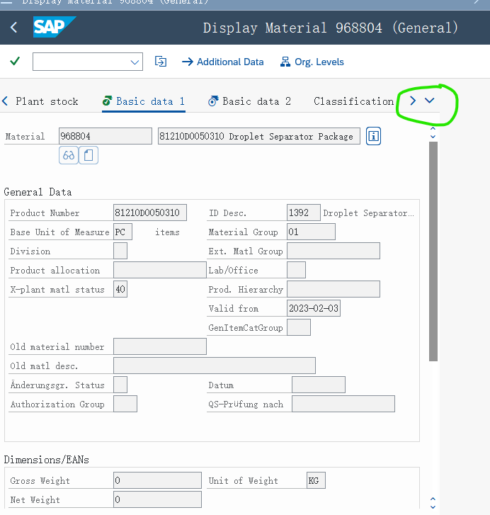
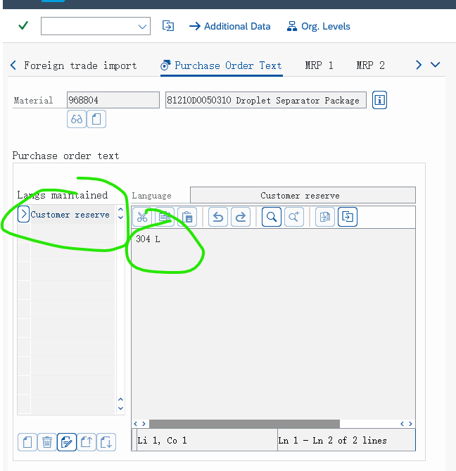
11 | 在rpa公共文件夹内，以当前最新的年月+po+material内的图纸命名去对比之前同一material的图纸命名，版本一致的，从上一个po+material中将”图纸“和”来料记录表“复制到11文件夹内作为副本；版本不一致的，将”来料记录表“复制到11文件夹；无对应material的，将"空白来料记录表"复制到11文件夹内 | 提供”来料记录表“ | rpa盘文件夹
12 | 在公共邮箱内查询供应商来的邮件，下载附件资料至11的文件夹 | 邮件主题：质量资料+Po 附件命名：Po+marerial；格式PDF | 供应商外部邮件
13 | 对公共邮箱内邮件附件无法匹配的，按异常附件转入异常文件夹 | 在rpa公共文件夹单独新建异常文件夹 | 供应商外部邮件
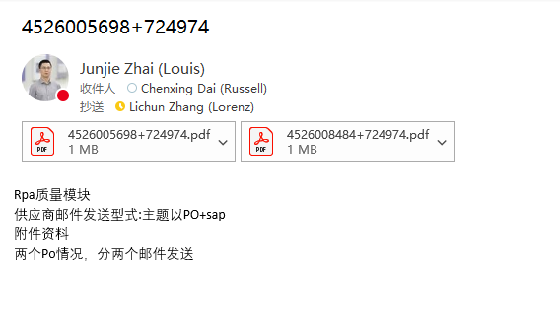
14 | RPA每日扫描一次；时间：IT定义； 规则：按表格内conf date时间序列，每日只下载当天更新的增加项
15
16
17
18
19
20
21
22

